Graph 1
Études Bretagne
N°1 - mai 2023
Recensement agricole 2020 - Portrait des femmes dans l'agriculture bretonne

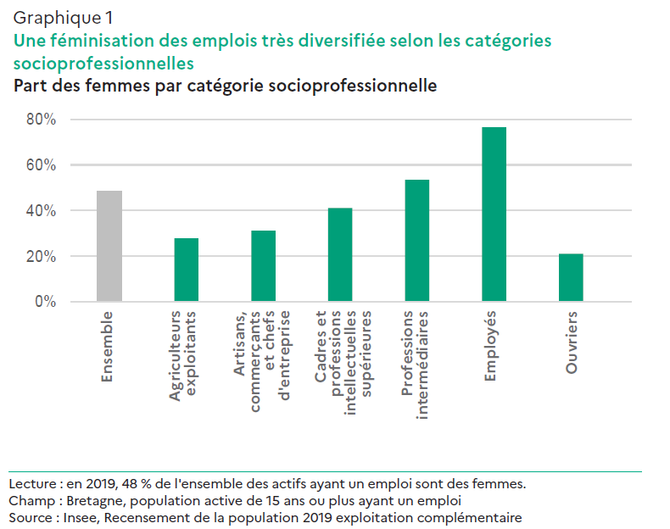

Ensemble par catégorie socioprofessionnelle
 | Agriculteurs exploitants | Artisans, commerçants, chefs d'entreprise | Cadres et professions intellectuelles supérieures | Professions intermédiaires | Employés | Ouvriers | Ensemble
Ensemble | 34,509 | 92,246 | 200,462 | 348,084 | 362,467 | 305,375 | 1,343,143
Nombre de femmes par catégorie socioprofessionnelle
 | Agriculteurs exploitants | Artisans, commerçants, chefs d'entreprise | Cadres et professions intellectuelles supérieures | Professions intermédiaires | Employés |  | Ensemble
Ensemble | 9,603 | 28,719 | 82,439 | 186,246 | 277,398 | 64,337 | 648,742

Part des femmes | 28% | 31% | 41% | 54% | 77% | 21% | 48%

Graph 2
Études Bretagne
N°1 - mai 2023
Recensement agricole 2020 - Portrait des femmes dans l'agriculture bretonne

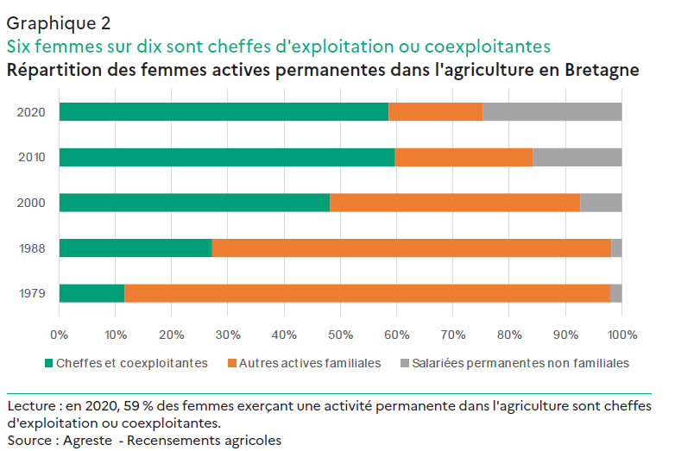
Les actifs femmes dans l'agriculture en Bretagne
 | 1979 | 1988 | 2000 | 2010 | 2020
Cheffes et coexploitantes | 12,436 | 19,200 | 16,797 | 13,094 | 9,693
Autres actives familiales | 91,476 | 50,000 | 15,473 | 5,399 | 2,770
Salariées permanentes non familiales | 2,215 | 1,300 | 2,568 | 3,459 | 4,079
Ensemble permanents | 106,127 | 70,500 | 34,838 | 21,952 | 16,542

Les actifs dans l'agriculture en Bretagne
 | 1979 | 1988 | 2000 | 2010 | 2020
Chefs et coexploitants | 108,646 | 98,600 | 61,989 | 46,693 | 36,424
Autres actifs familiaux | 118,669 | 72,500 | 27,345 | 9,895 | 6,320
Salariés permanents non familiaux | 12,037 | 7,200 | 10,310 | 11,498 | 12,648
Ensemble permanents | 239,352 | 178,300 | 99,644 | 68,086 | 55,392

Statut des femmes dans l'agriculture en Bretagne
 | 1979 | 1988 | 2000 | 2010 | 2020
Cheffes et coexploitantes | 12% | 27% | 48% | 60% | 59%
Autres actives familiales | 86% | 71% | 44% | 25% | 17%
Salariées permanentes non familiales | 2% | 2% | 7% | 16% | 25%
Ensemble permanents | 100% | 100% | 100% | 100% | 100%

Graph 3
Études Bretagne
N°1 - mai 2023
Recensement agricole 2020 - Portrait des femmes dans l'agriculture bretonne

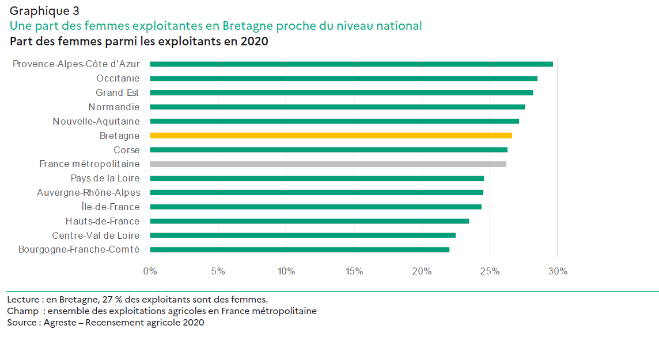

Région | Nombre d'exploitants | dont nombre d'exploitantes | Part des femmes
Bourgogne-Franche-Comté | 32,262 | 7,109 | 22%
Centre-Val de Loire | 24,142 | 5,430 | 22%
Hauts-de-France | 30,486 | 7,158 | 23%
Île-de-France | 5,513 | 1,345 | 24%
Auvergne-Rhône-Alpes | 62,526 | 15,337 | 25%
Pays de la Loire | 38,413 | 9,444 | 25%
France métropolitaine | 496,365 | 130,186 | 26%
Corse | 3,120 | 821 | 26%
Bretagne | 36,424 | 9,693 | 27%
Nouvelle-Aquitaine | 78,919 | 21,443 | 27%
Normandie | 34,006 | 9,387 | 28%
Grand Est | 51,800 | 14,608 | 28%
Occitanie | 77,546 | 22,121 | 29%
Provence-Alpes-Côte d'Azur | 21,208 | 6,290 | 30%

Source : Agreste - Recensement agricole 2020

Graph 4
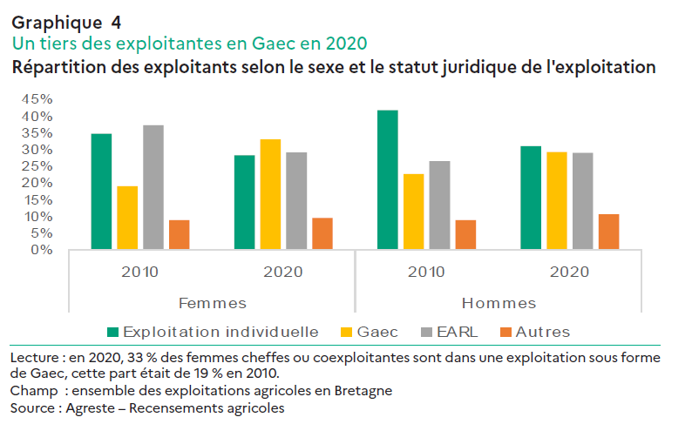

 |  | Exploitation individuelle | Gaec | Earl | Autres
Femmes | 2010 | 35% | 19% | 37% | 9%
 | 2020 | 28% | 33% | 29% | 10%
Hommes | 2010 | 42% | 23% | 27% | 9%
 | 2020 | 31% | 29% | 29% | 11%

Graph 5
Études Bretagne
N°1 - mai 2023
Recensement agricole 2020 - Portrait des femmes dans l'agriculture bretonne
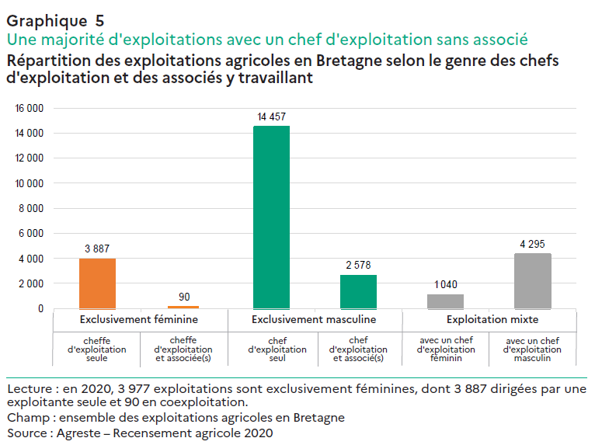

Exploitation selon le genre des chefs d'exploitation et des associés y travaillant | Nombre | Répartition
Exclusivement féminine (cheffe d'exploitation seule) | 3,887 | 14.8%
Exclusivement féminine (cheffe d'exploitation + associée(s)) | 90 | 0.3%
Exclusivement masculine (chef d'exploitation seul) | 14,457 | 54.9%
Exclusivement masculine (chef d'exploitation et associé(s)) | 2,578 | 9.8%
Exploitation mixte (avec un chef exploitation féminin) | 1,040 | 3.9%
Exploitation mixte (avec un chef exploitation masculiin) | 4,295 | 16.3%
TOTAL | 26,347 | 100.0%

Graph6
Études Bretagne
N°1 - mai 2023
Recensement agricole 2020 - Portrait des femmes dans l'agriculture bretonne

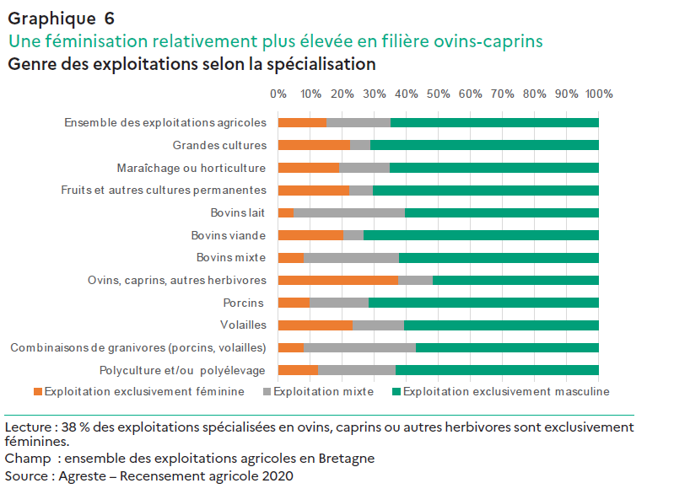

 | Spécialisation | Exploitation exclusivement féminine | Exploitation mixte | Exploitation exclusivement masculine
 | Grandes cultures | 1146 | 321 | 3594 | 5061
 | Maraîchage ou horticulture | 322 | 271 | 1099 | 1692
 | Fruits et autres cultures permanentes | 82 | 27 | 255 | 364
 | Bovins lait | 360 | 2574 | 4435 | 7369
 | Bovins viande | 416 | 132 | 1494 | 2042
 | Bovins mixte | 44 | 161 | 337 | 542
 | Ovins, caprins, autres herbivores | 468 | 132 | 644 | 1244
 | Porcins | 246 | 455 | 1773 | 2474
 | Volailles | 492 | 337 | 1274 | 2103
 | Combinaisons de granivores (porcins, volailles) | 68 | 301 | 485 | 854
 | Polyculture et/ou polyélevage | 320 | 623 | 1627 | 2570
 | TOTAL | 3977 | 5335 | 17035 | 26347

 | Spécialisation | Exploitation exclusivement féminine | Exploitation mixte | Exploitation exclusivement masculine
 | Grandes cultures | 23% | 6% | 71% | 100%
 | Maraîchage ou horticulture | 19% | 16% | 65%
 | Fruits et autres cultures permanentes | 23% | 7% | 70%
 | Bovins lait | 5% | 35% | 60%
 | Bovins viande | 20% | 6% | 73%
 | Bovins mixte | 8% | 30% | 62%
 | Ovins, caprins, autres herbivores | 38% | 11% | 52%
 | Porcins | 10% | 18% | 72%
 | Volailles | 23% | 16% | 61%
 | Combinaisons de granivores (porcins, volailles) | 8% | 35% | 57%
 | Polyculture et/ou polyélevage | 12% | 24% | 63%
 | TOTAL | 15% | 20% | 65%

Graph 7
Études Bretagne
N°1 - mai 2023
Recensement agricole 2020 - Portrait des femmes dans l'agriculture bretonne

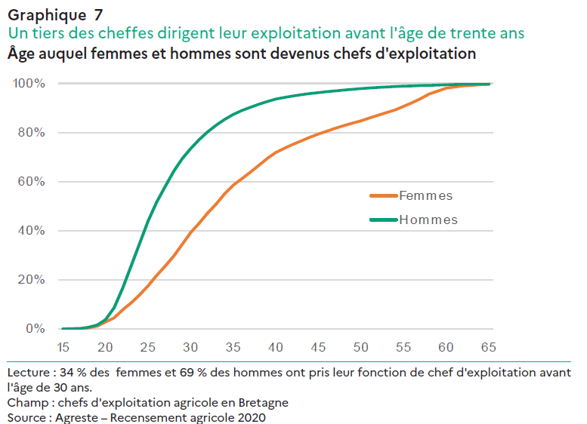
 | Âge installation | Femmes | Hommes
 | 15 | 0% | 0%
 | 16 | 0% | 0%
 | 17 | 0% | 0%
 | 18 | 0% | 1%
 | 19 | 1% | 2%
 | 20 | 3% | 4%
 | 21 | 4% | 9%
 | 22 | 8% | 17%
 | 23 | 11% | 26%
 | 24 | 14% | 35%
 | 25 | 18% | 44%
 | 26 | 22% | 52%
 | 27 | 26% | 58%
 | 28 | 30% | 64%
 | 29 | 34% | 69%
 | 30 | 39% | 73%
 | 31 | 43% | 77%
 | 32 | 47% | 80%
 | 33 | 51% | 83%
 | 34 | 55% | 85%
 | 35 | 59% | 87%
 | 36 | 61% | 89%
 | 37 | 64% | 90%
 | 38 | 67% | 92%
 | 39 | 69% | 93%
 | 40 | 72% | 94%
 | 41 | 74% | 94%
 | 42 | 75% | 95%
 | 43 | 77% | 95%
 | 44 | 78% | 96%
 | 45 | 79% | 96%
 | 46 | 81% | 97%
 | 47 | 82% | 97%
 | 48 | 83% | 97%
 | 49 | 84% | 98%
 | 50 | 85% | 98%
 | 51 | 86% | 98%
 | 52 | 87% | 98%
 | 53 | 88% | 99%
 | 54 | 89% | 99%
 | 55 | 91% | 99%
 | 56 | 92% | 99%
 | 57 | 94% | 99%
 | 58 | 96% | 99%
 | 59 | 97% | 99%
 | 60 | 98% | 99%
 | 61 | 99% | 100%
 | 62 | 99% | 100%
 | 63 | 99% | 100%
 | 64 | 99% | 100%
 | 65 | 100% | 100%

Graph 8
Études Bretagne
N°1 - mai 2023
Recensement agricole 2020 - Portrait des femmes dans l'agriculture bretonne
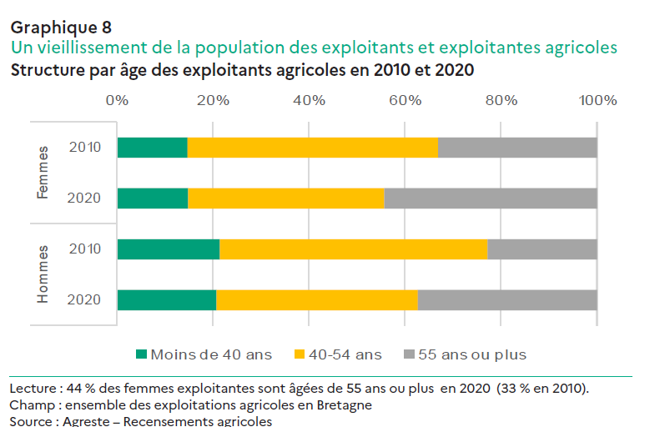

En Nombre |  | moins de 40 ans | 40-54 ans | 55 ans et plus | TOTAL
Femmes | 2010 | 1,934 | 6,829 | 4,331 | 13,094
 | 2020 | 1,445 | 3,956 | 4,292 | 9,693
Hommes | 2010 | 7,223 | 18,719 | 7,657 | 33,599
 | 2020 | 5,557 | 11,200 | 9,974 | 26,731
Ensemble des exploitants | 2010 | 9,157 | 25,548 | 11,988 | 46,693
 | 2020 | 7,002 | 15,156 | 14,266 | 36,424

En % |  | moins de 40 ans | 40-54 ans | 55 ans ou plus | TOTAL
Femmes | 2010 | 15% | 52% | 33% | 100%
 | 2020 | 15% | 41% | 44% | 100%
Hommes | 2010 | 21% | 56% | 23% | 100%
 | 2020 | 21% | 42% | 37% | 100%
Ensemble des exploitants | 2010 | 20% | 55% | 26% | 100%
 | 2020 | 19% | 42% | 39% | 100%

 | Titre : Un vieillissement de la population des exploitants et exploitantes agricoles
 | Sous-titre : Structure par âge des exploitants agricoles en 2010 et 2020
 | Champ : Ensemble des exploitations agricoles en Bretagne
 | Source : Agreste - Recensements agricoles
 | Note de Lecture : 44 % des femmes exploitantes sont âgées de 55 ans ou plus en 2020 (33 % en 2010).

